Hoja1
Ivan Crespo Gadea, Steven Jose Silva Gomez, Zakariae Zafzafi
Yousra Bouchair
Procesos de negocio | IBO | Actividades | IAB | ESA | ESB = ESA*IAB | Sum(ESB) | Sum (IAB) | EIB = sum(ESB)/sum (IAB) | Sum (ESO) = Sum(ESB)*IBO | Sum (IAO)= Sum (IAB)*IBO | IIB=Max IAB | FF = IBO*IIB | IIO = suma(FF)/suma(IBO) | EIO= sum(ESO)/suma(IAO)
Logística y gestión de distribución | 10 | Control de stock | 10 | 5 | 50 | 97 | 23 | 4.2173913043 | 970 | 230 | 10 | 100 | 8.9411764706 | 5.0174418605
 |  | Manejo de datos de demanda | 7 | 5 | 35
 |  | Modelo de IA | 6 | 2 | 12
Gestión comercial | 10 | Integración de calendario de promociones | 9 | 3 | 27 | 72 | 18 | 4 | 720 | 180 | 9 | 90
 |  | Recopilación de datos históricos | 9 | 5 | 45
 |  |  |  |  | 0
Servicios (TI y recursos humanos) | 6 | Integración de TI y paneles de control | 6 | 7 | 42 | 91 | 13 | 7 | 546 | 78 | 7 | 42
 |  | Capacitación del personal para la adopción | 7 | 7 | 49
 |  |  |  |  | 0
Gestión financiera | 8 | Gestión de riesgos | 9 | 6 | 54 | 152 | 25 | 6.08 | 1216 | 200 | 9 | 72
 |  | Control presupuestario | 9 | 7 | 63
 |  | Análisis de rentabilidad | 7 | 5 | 35
 | 34 |  |  |  |  |  |  |  | 3452 | 688 |  | 304
EIO=sum(ESO)/sum(IA0)= |  | 5.0174418605
IIO = sum (FF) / sum (IBO)= |  | 8.9411764706

Nivel de organización
Nivel Proceso
 | Logistica |  | Gestion Ventas |  | Servicios TI |  | Gestion Financiera
4.2173913043 | 100 | 4 | 90 | 7 | 42 | 6.08 | 72
Nivel de Actividad para el proceso de Logistica
Nivel de Actividad para el proceso de Gestion Comercial
 | Integración de calendario de promociones |  | Recopilación de datos históricos
3 | 9 | 5 | 9
Nivel de Actividad para el proceso de Servicio IT
 | Integración de TI y paneles de control | Capacitación del personal para la adopción
7 | 6 | 7
Nivel de Actividad para el proceso de Gestion Financiera

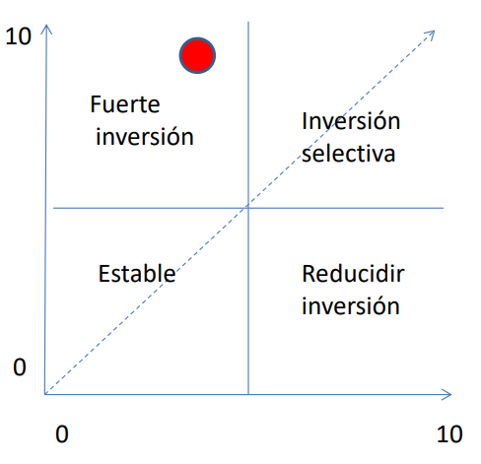
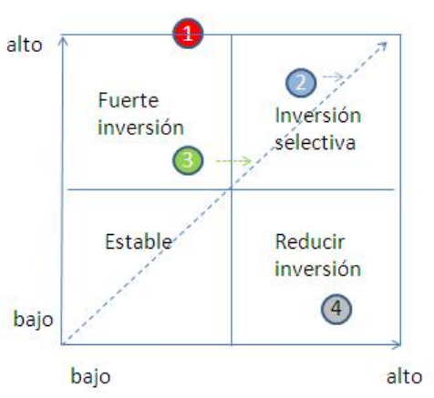

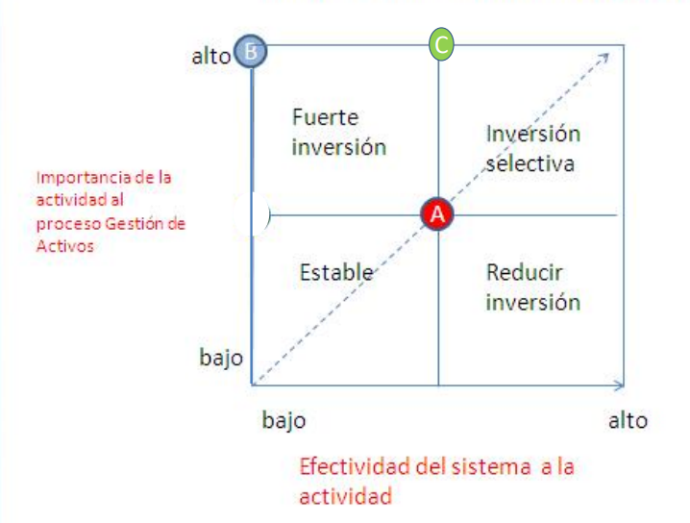

 |  |  |  |  |  |  |  |  |  | IAB

 |  |  |  |  |  |  |  |  |  |  |  |  | ESA

